入稿フォーマット
LINEポイント Friends Swipe AD

入稿期限 |  |  |  |  | 5営業日前 17:00
入稿素材ガイドライン ※別タブを必ずご参照願います |  |  |  |  | ※全てのクリエイティブ及び遷移先LPにおける抽選訴求を不可とします。 ※ガイドラインに沿わない素材は修正をお願いしております。 修正発生時は掲載開始希望日に間に合わない可能性が高いため、予めご注意ください。

■掲載イメージ

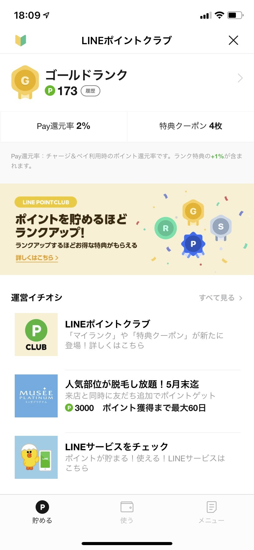
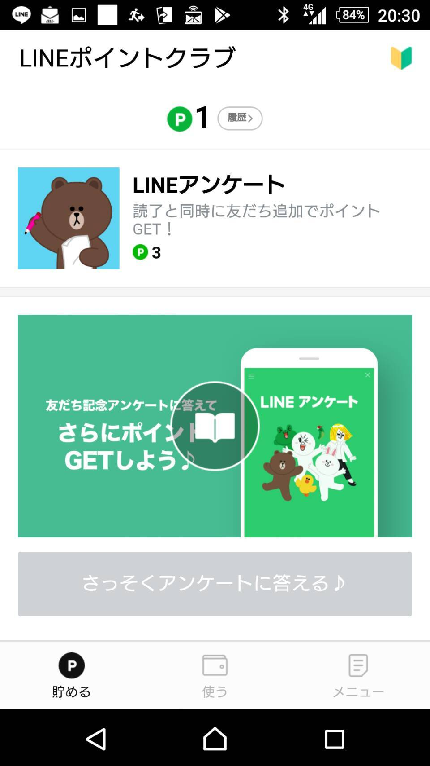
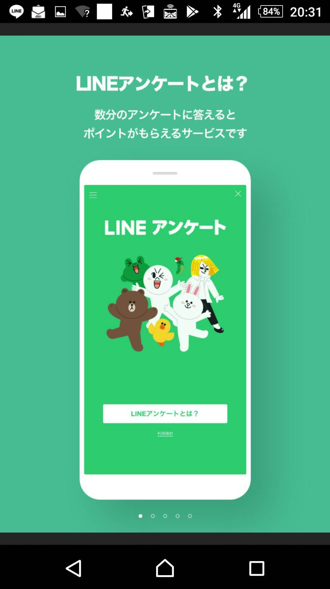

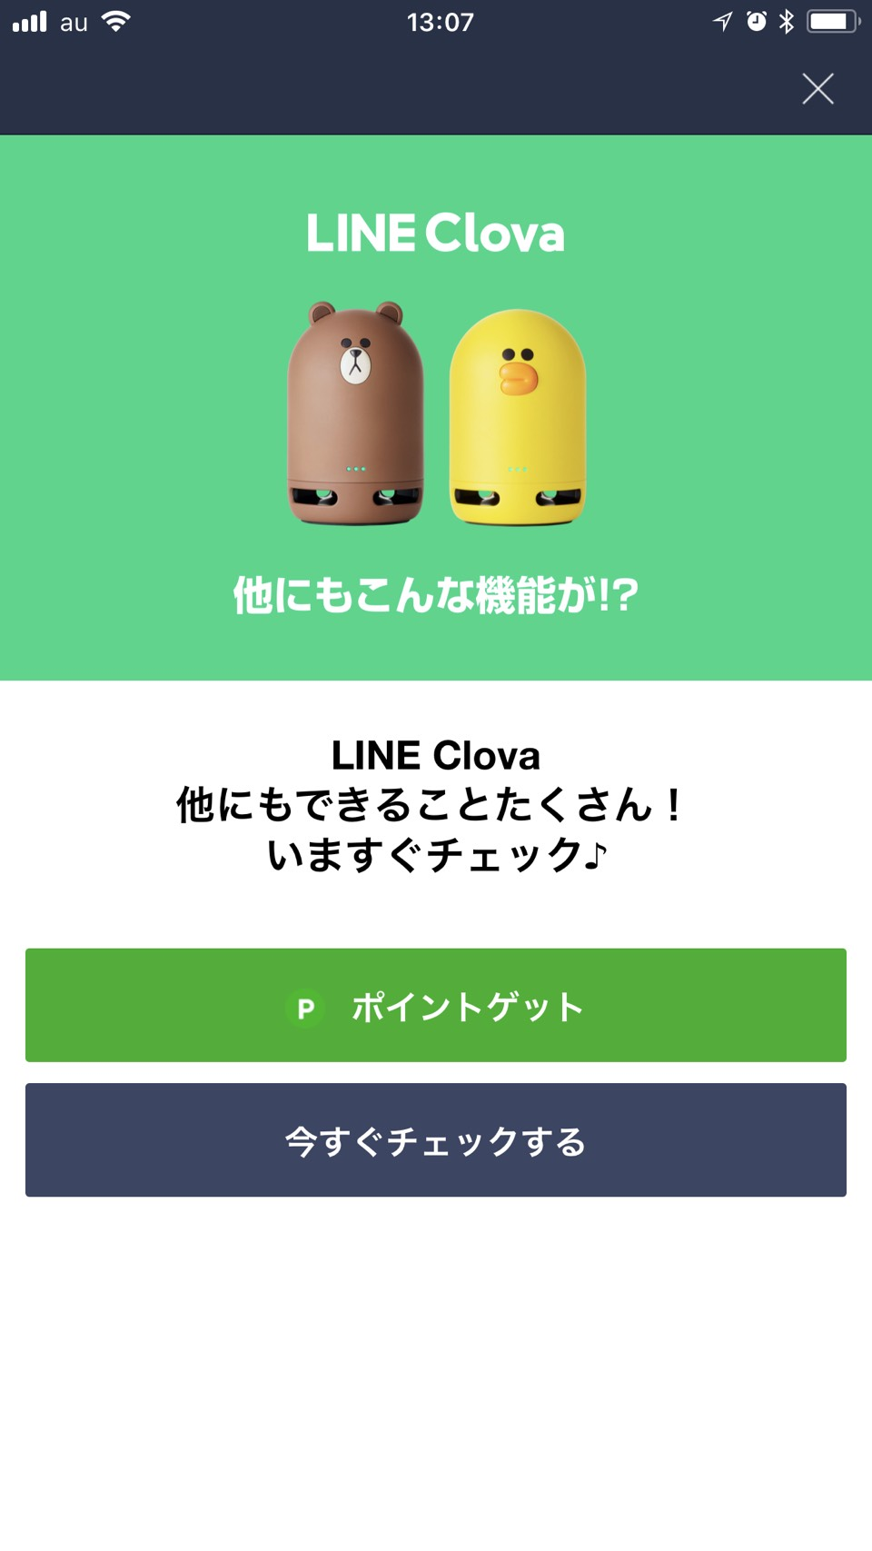
コンテンツ本編
キャンペーン詳細ページ
TOP
コンテンツ End Page
1
2
3
4
5
6
7
8
※任意：注意テキスト
10
11
12
9

ポイントゲット

■入稿リスト 黄色部分にご記入ください。
No | 入稿項目 |  | 入稿形式 | レギュレーション | 補足 | 記入欄 |  | check | 文字制限
① | アイコン | 必須 | PNG | 512 x 512px (600KB以内) | ・PNG(JPG)形式で提出。 ・企業ロゴ、商品など | ファイル名を記入ください |  | - | -
② | タイトル名 | 必須 | text | 15文字以内 13文字推奨 | ・14文字以上の場合、機種やユーザー設定依存により切れてしまう可能性があります。 ・半角、全角、スぺースすべて１文字としてカウント。 ・ポイント履歴にも表示されるため企業・商品名称などを記入ください。 |  |  | 0 | 15
③ | ショート説明文 | 固定 | text | 規定文が表示されます。 |  | チェックと同時に友だち追加でポイントゲット！ |  | - | -
④ | サムネイル画像 | 必須 | PNG | 960 × 540px （300KB以内） | ・PNG(JPG)形式で提出。 | ファイル名を記入ください |  | - | -
⑤ | 成果条件 (成果地点説明文) | 固定 | text | 規定文が表示されます。 |  | チェックと同時に友だち追加でポイントゲット！ ※自動で友だち追加またはブロック解除されます |  | - | -
 | 反映時期 (ポイント付与時期) | 固定 | text | 規定文が表示されます。 |  | 24時間以内 |  | - | -
⑥ | キャンペーン参加方法 注意事項など | 固定 | text | 規定文が紹介文上部に表示されます。 |  | 【参加方法】 1. 本画面の画像内の「ブックアイコン」をクリック 2. 全ページを閲覧 3. 最終ページが表示されたら、「ポイントゲット」ボタンをクリックしてポイントゲット！ |  | - | -
⑦ | 説明文 | 必須 | text | 300文字以内 | ・半角、全角すべて１文字としてカウント。 ・外部リンク（URL記載、E-mailなど）記載は不可。 ・イメージ挿入は不可。改行可 |  |  | 0 | 300
⑧ | コンテンツ本編 | 必須 | PNG または JPG | <ヨコ読み> 枚数：5枚～10枚 サイズ：横800px、縦1200px（推奨） （上限：横800px以下、縦1200px 下限：横400px以上、縦1200px以上） 容量：ページ1枚あたり1.5MB以内 ZIPファイルサイズ：50MB以内 | 画像ファイル命名ルール ※ファイル名は以下の形式を遵守してください。ファイル名先頭に0埋めした連番記載が必須です。 01_作品名.png、02_作品名.png… ※システムに一括アップロード入稿しているためzipフォルダ内の画像ファイル並び順=スライド再生順となります。画像ファイル名(並び順)はクライアント様にてご確認のうえご入稿ください。 ※指定フォーマット外の画像はシステム検知ができず設定されません。 | ZIPフォルダ名を記入ください |  | - | -
⑨ | コンテンツEnd Page 画像 | 必須 | PNG | 1242 × 776px (1MB以内) | コンテンツ内で紹介したサービス・アプリのイメージを伝えるための画像です。 | ファイル名を記入ください |  | - | -
⑩ | PRテキスト | 必須 | text | 最大48文字 1行あたり1〜16文字まで 最低1行表示〜最大3行表 | サービス・アプリの紹介などをつたえるテキストです。 | 1行目: |  | 0 | 16
 |  |  |  |  |  | 2行目: |  | 0 | 16
 |  |  |  |  |  | 3行目: |  | 0 | 16
⑪ | 注意テキスト | 任意 | text | 最大42文字 1行あたり1〜21文字まで 最低1行表示〜最大2行表示 | 注意点を伝える際のテキストです。 例）※一部コンテンツは有料です。 ※本キャンペーンは終了する場合がございます。 | 1行目: |  | 0 | 21
 |  |  |  |  |  | 2行目: |  | 0 | 21
⑫ | 遷移先URL | 必須 | text | ボタン遷移先URLを記入 | ・URL内に｛ ｝記号利用禁止 ※一部例外あり ・スキーム(https)ありで記入ください。 | URL: |  | - | -
 | ボタンテキスト | 必須 | text | ボタン上に記載されるテキストです。 ※最大20文字まで ※ボタンの色変更は不可 | ・最新の入稿素材ガイドラインをご確認ください。 ・ボタンの表示名をテキスト指定できます。 ・半角、全角、スペースすべて１文字としてカウント。 | 今すぐチェックする |  | 9 | 20
自動友だち追加アカウント名 |  | 必須 | text | ※ミッションクリア時点で記載のLINEアカウントが友だち追加されます。 ※掲載途中でアカウント名の変更は行わないでください。 ※キャンペーン説明、成果地点説明文、注意事項に友だち追加orブロック解除される旨が追加されます。 アカウントの管理画面をご確認いただき、IDをご記入ください。 公式アカウントの「search id」の入稿がある場合はクロスターゲティングのデータ連携設定が行われます。 （データ連携には、公式アカウントの「search id」の入稿が必須となります） *search idがデータ連携希望アカウントに紐づくかどうかは、ご確認のうえご入稿をお願いいたします。 |  |  |  | - | -
公式アカウント Search ID |  | 必須 | text |  |  | @ |  | - | -
ボリューム配信 |  | 必須 | プルダウンから選択ください。 ※ボリューム配信ありの場合、配信パーセンテージは10%単位で入力してください。 |  |  | なし | (あり選択した場合) 配信パーセンテージ
管理画面 (LINポイントManager) 付与メール送信先 |  | 必須 | Email | メールアドレスにクライアント様ごとの管理画面閲覧権限を付与します。 アカウント共有メールの送り先を指定して下さい。(MLも可) 原則1アドレスを記載、初回のみ付与となります。 代理店様が間に入る場合は代理店様のアドレスを記載ください。 |  |  |  | - | -

